CollectiveAccess
Image | Object | Description | Date
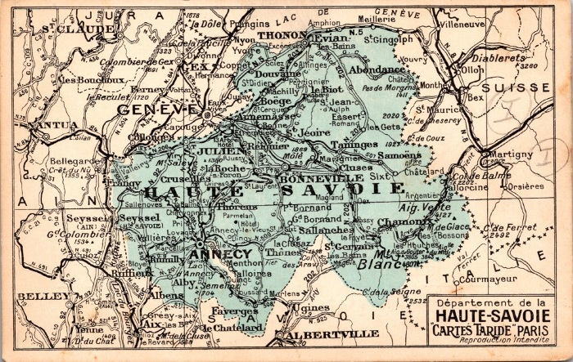 | Département de Haute Savoie (2-001) | Carte Taride Département de Haute Savoie
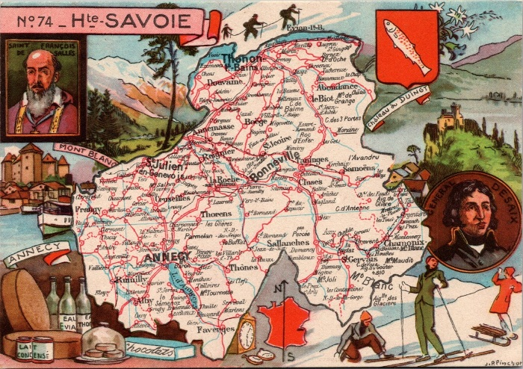 | Département Haute Savoie (2-002) | Département de Haute Savoie
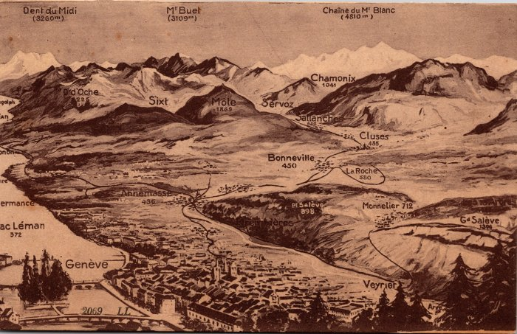 | Carte postale de la chaîne du Mont Blanc (2-004) | Représentation des Montagnes de Sixt, Chamonix et La région de Genève
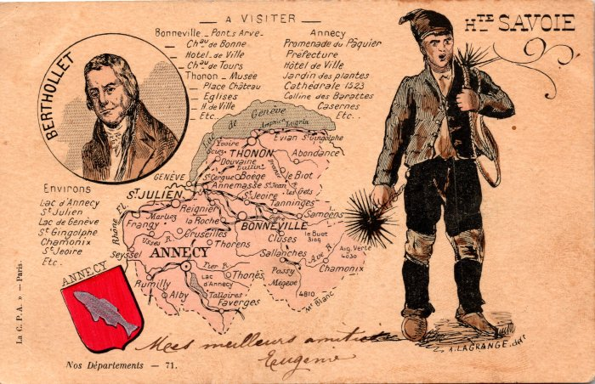 | Carte postale département de Haute Savoie (2-005) | Carte du département de Haute- Savoie avec illustration Portrait de Berthollet , Blason Annecy et le petit Ramoneur
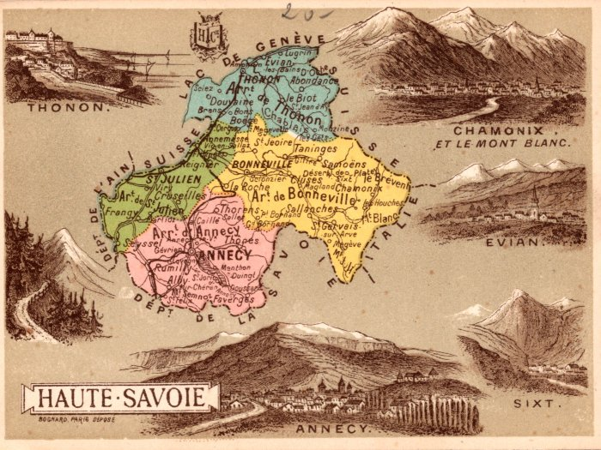 | Carte Postale du Département de Haute- Savoie (2-006) | Carte Géographique de La Haute- Savoie Par AD -Joanne : Carte et Gravures des curiosités sites Naturelles
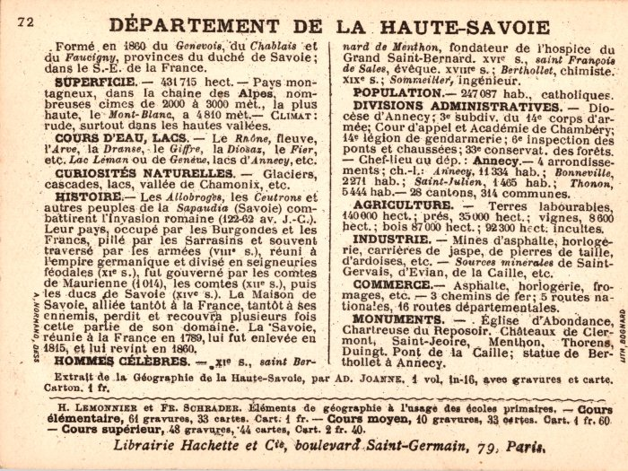 | Article de journal sur le département de la Haute-Savoie (2-012) | Article de journal sur le département de la Haute-Savoie
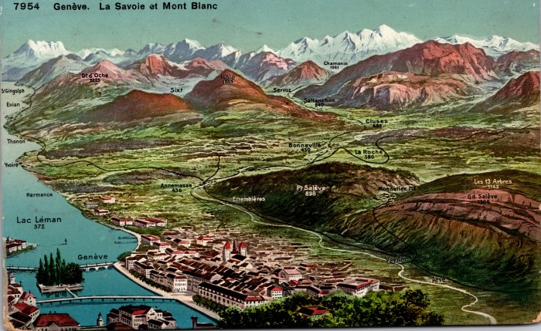 | Carte géographique de Genève jusqu'au Mont Blanc (2-013) | Carte géographique de Genève jusqu'au Mont Blanc
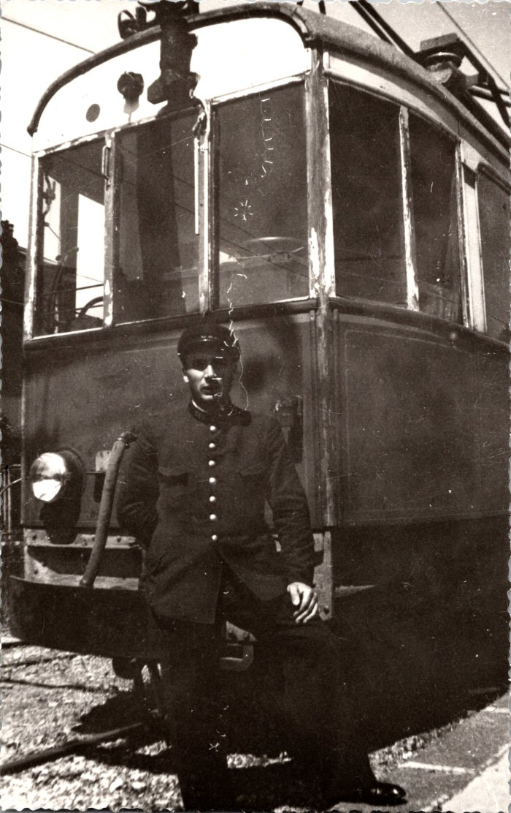
 | Photo de Célestin BAUD à la gare d'Annemasse - 1942 (2-280) | Photo de Célestin BAUD à la gare d'Annemasse - 1942
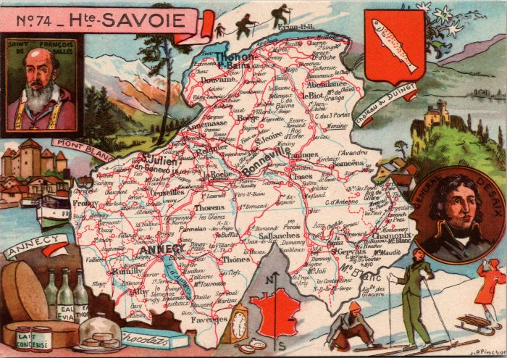 | Carte géographique de la Haute Savoie et son histoire (2-300) | Carte géographique de la Haute Savoie et son histoire

